Tabelle1
Temperatur in |  | RNTC in | UNTC in | ADC Wert
°C | K | Ω | V
 |  |  |  |  | Konstanten
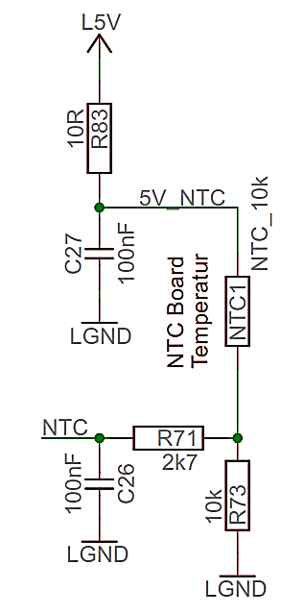
40 | 313.15 | 5689.8 | 3.14 | 643 | RT in Ω | 10000
39 | 312.15 | 5897.8 | 3.10 | 635 | B | 3510
38 | 311.15 | 6114.8 | 3.06 | 626 | TR in K | 298.15
37 | 310.15 | 6341.4 | 3.01 | 617 | Auflösung | 1024
36 | 309.15 | 6577.8 | 2.97 | 608 | Uref in V | 5
35 | 308.15 | 6824.7 | 2.93 | 599 | R73 in Ω | 10000
34 | 307.15 | 7082.5 | 2.88 | 589 | R83 in Ω | 10
33 | 306.15 | 7351.9 | 2.83 | 580
32 | 305.15 | 7633.4 | 2.79 | 570
31 | 304.15 | 7927.6 | 2.74 | 561
30 | 303.15 | 8235.2 | 2.69 | 551
29 | 302.15 | 8556.9 | 2.65 | 541
28 | 301.15 | 8893.4 | 2.60 | 531
27 | 300.15 | 9245.5 | 2.55 | 521
26 | 299.15 | 9614.1 | 2.50 | 511
25 | 298.15 | 10000.0 | 2.45 | 501
24 | 297.15 | 10404.1 | 2.40 | 491
23 | 296.15 | 10827.5 | 2.35 | 481
22 | 295.15 | 11271.1 | 2.30 | 470
21 | 294.15 | 11736.2 | 2.25 | 460
20 | 293.15 | 12223.7 | 2.20 | 450
19 | 292.15 | 12735.1 | 2.15 | 439
18 | 291.15 | 13271.6 | 2.10 | 429
17 | 290.15 | 13834.7 | 2.05 | 419
16 | 289.15 | 14425.8 | 2.00 | 408
15 | 288.15 | 15046.5 | 1.94 | 398
14 | 287.15 | 15698.5 | 1.89 | 387
13 | 286.15 | 16383.6 | 1.84 | 377
12 | 285.15 | 17103.8 | 1.79 | 367
11 | 284.15 | 17861.0 | 1.74 | 357
10 | 283.15 | 18657.4 | 1.69 | 347
9 | 282.15 | 19495.4 | 1.65 | 336
8 | 281.15 | 20377.4 | 1.60 | 326
7 | 280.15 | 21306.0 | 1.55 | 317
6 | 279.15 | 22284.1 | 1.50 | 307
5 | 278.15 | 23314.6 | 1.45 | 297
4 | 277.15 | 24400.6 | 1.41 | 287
3 | 276.15 | 25545.7 | 1.36 | 278
2 | 275.15 | 26753.5 | 1.31 | 269
1 | 274.15 | 28027.8 | 5.00 | 1022

